SetTimeout
 | ・Các thành phần cốt lõi của Javascript:
 |  | Thread of execution |  |  |  | → | Hiểu giản luồng thực thi là nó chạy từng dòng và save vào Call Stack mà thôi
 |  | Memory/variable environment
 |  | Call Stack
 | ・Chúng ta cần thêm nhiều thành phần nữa để xử lý:
 |  | Web APIs
 |  | Event loop
 |  | Callback queues
 |  |  | Macro task queue và micro task queue

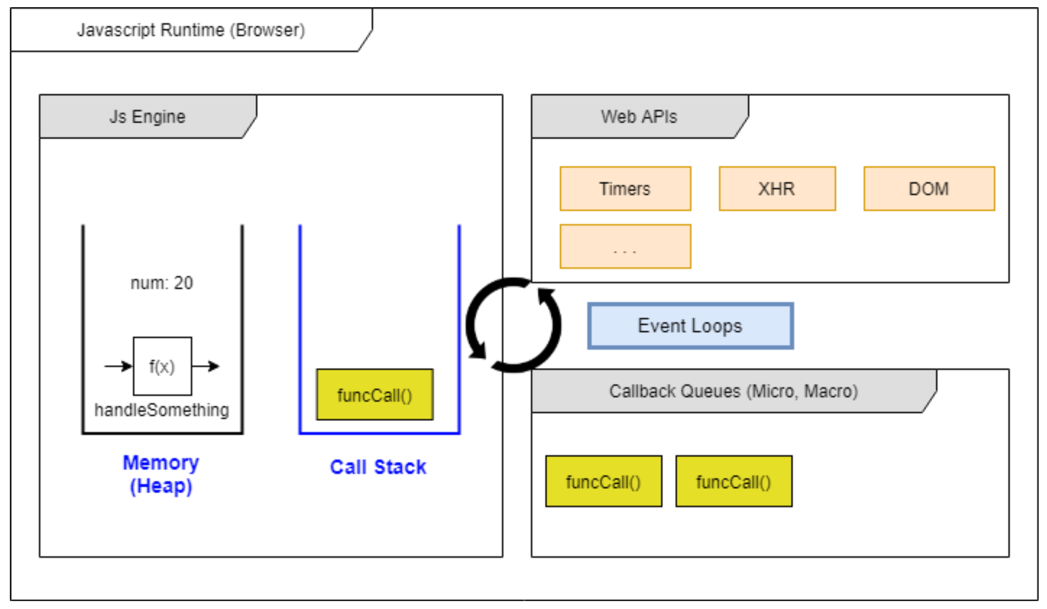

構成
 | javascript_advance
 |  | 01_js_to_know
 |  |  | 01_Creation_Phase
 |  |  |  | hoisting.js
 |  |  |  | index.html
 |  |  | 02_Temporal_Dead_Zone
 |  |  |  | index.html
 |  |  |  | main.js
 |  |  |  | tdz.js
 |  |  | 03_Scope_Chain
 |  |  |  | challenge_02.js
 |  |  |  | index.html
 |  |  |  | scope_chain.js
 |  |  | 04_Parameters_Arguments
 |  |  |  | index.html
 |  |  |  | main.js
 |  |  | 05_Closure
 |  |  |  | cached.js
 |  |  |  | index.html
 |  |  |  | main.js
 |  |  | 06_this_keyword
 |  |  |  | default_binding.js
 |  |  |  | implicit_binding.js
 |  |  |  | index.html
 |  |  | 07_Explicit-Binding-bind-call-va-apply
 |  |  |  | arrow-this.js
 |  |  |  | index.html
 |  |  |  | main.js
 |  | 02_async_programming
 |  |  | 01_Single-Thread-va-Blocking
 |  |  |  | index.html
 |  |  |  | main.js
 |  |  | 02_SetTimeout-va-nhung-hien-tuong-la
 |  |  |  | index.html |  | → | new
 |  |  |  | main.js |  | → | new

javascript_advance/02_async_programming/02_SetTimeout-va-nhung-hien-tuong-la/index.html
 | <!DOCTYPE html> <html lang="en"> <head> <meta charset="UTF-8"> <meta http-equiv="X-UA-Compatible" content="IE=edge"> <meta name="viewport" content="width=device-width, initial-scale=1.0"> <title>Document</title> </head> <body> <h1>Bạn đã hiểu rõ về setTimeout?</h1> </body> <script src="main.js"></script> </html>

javascript_advance/02_async_programming/02_SetTimeout-va-nhung-hien-tuong-la/main.js
 | console.log('1. Hello Quang');

 | function logHelloWorld() { |  |  |  | → | Ở bên dưới Javascript Runtime sẽ giúp mình gọi hàm này
 | console.log('3. Hello World');
 | }

 | setTimeout(logHelloWorld, 5000); |  |  |  | → | Bản thân setTimeout nhận vào 2 tham số, tham số đầu tiên là 1 function khác. 5s sau setTimeout sẽ được chạy.
 |  |  |  |  |  | Khi truyền là 0 hay -5000 thì thứ tự thực thi vẫn vậy
 | console.log('2. Hello Javascript'); |  |  |  |  | setTimeout(logHelloWorld, 0);
 |  |  |  |  |  | setTimeout(logHelloWorld, -5000);

 | 5s sau setTimeout sẽ được chạy và lúc đó logHelloWorld() được thực thi

